CollectiveAccess
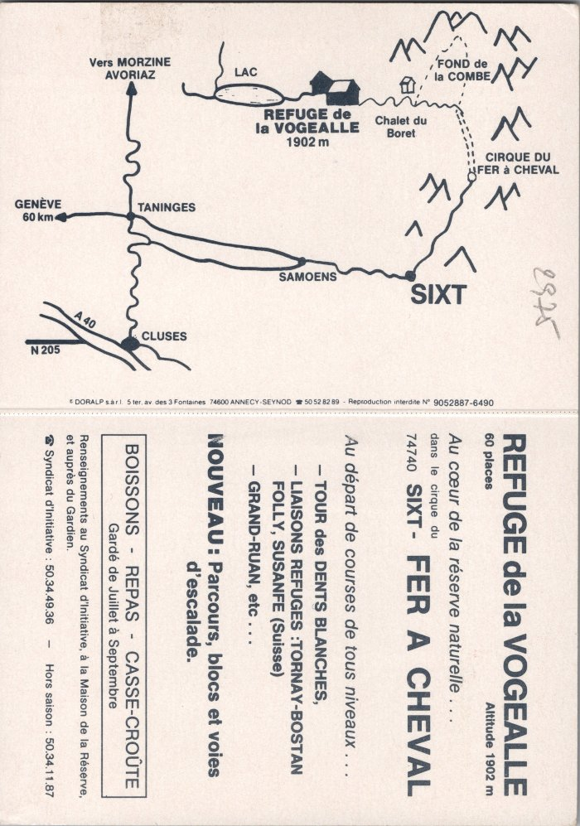
Image | Object | Description | Date
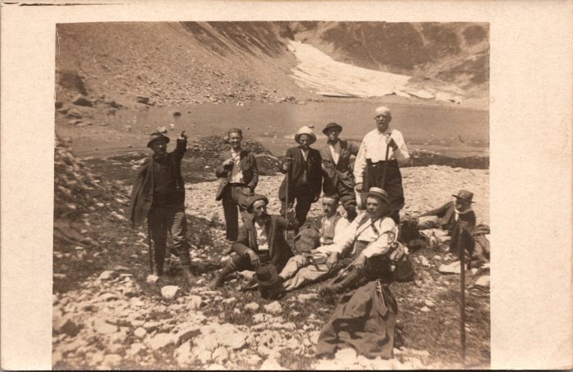 | Photo de groupe à coté du lac de la Vogealle (2-1610) | Photo de groupe à coté du lac de la Vogealle
 | Plan géographique et informations sur le Refuge de la Vogealle (2-2655) | Plan géographique et informations sur le Refuge de la Vogealle
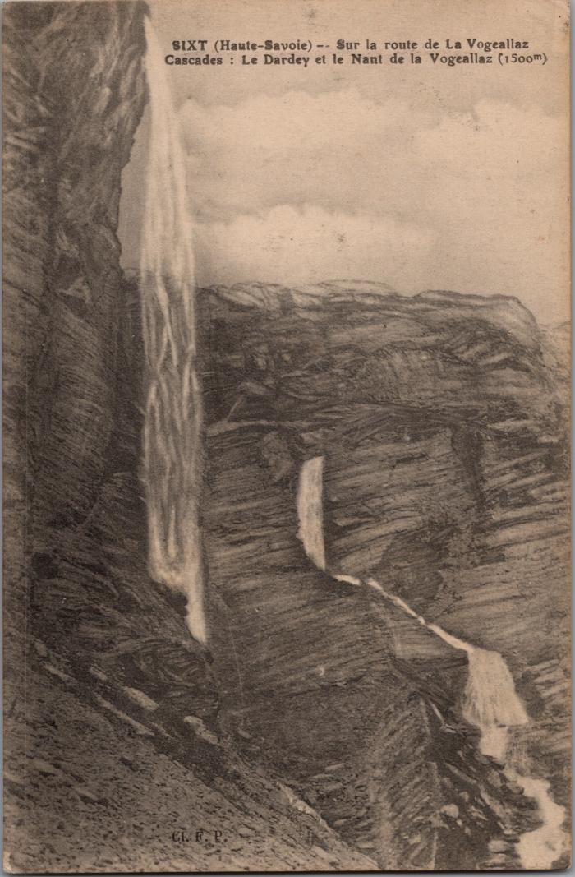
 | Dessin des cascades du Dardey et du Nant de la "Vogeallaz" sur la route de la Vogealle (2-3020) | Dessin des cascades du Dardey et du Nant de la "Vogeallaz" sur la route de la Vogealle, Boret
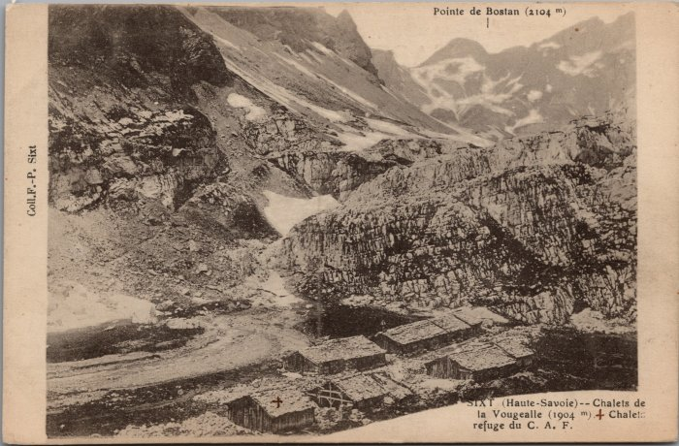 | Chalets de la Vogealle et Chalet-Refuge du CAF (2-3112) | Chalets de la Vogealle et Chalet-Refuge du CAF
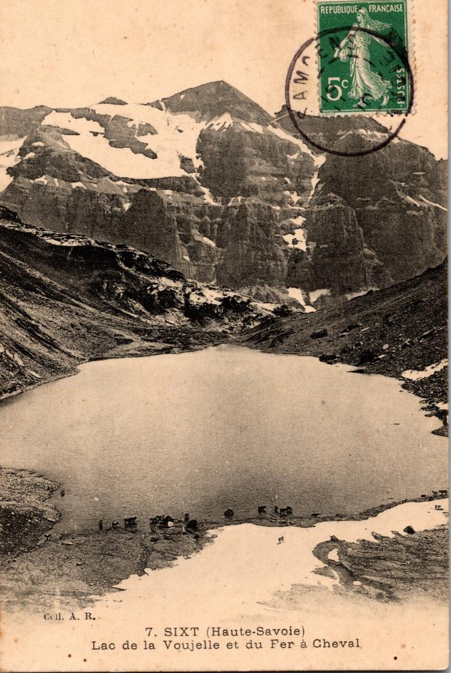
 | Lac de la "Voujelle" et du Fer à Cheval (2-371) | Lac de la "Voujelle" et du Fer à Cheval Vogealle
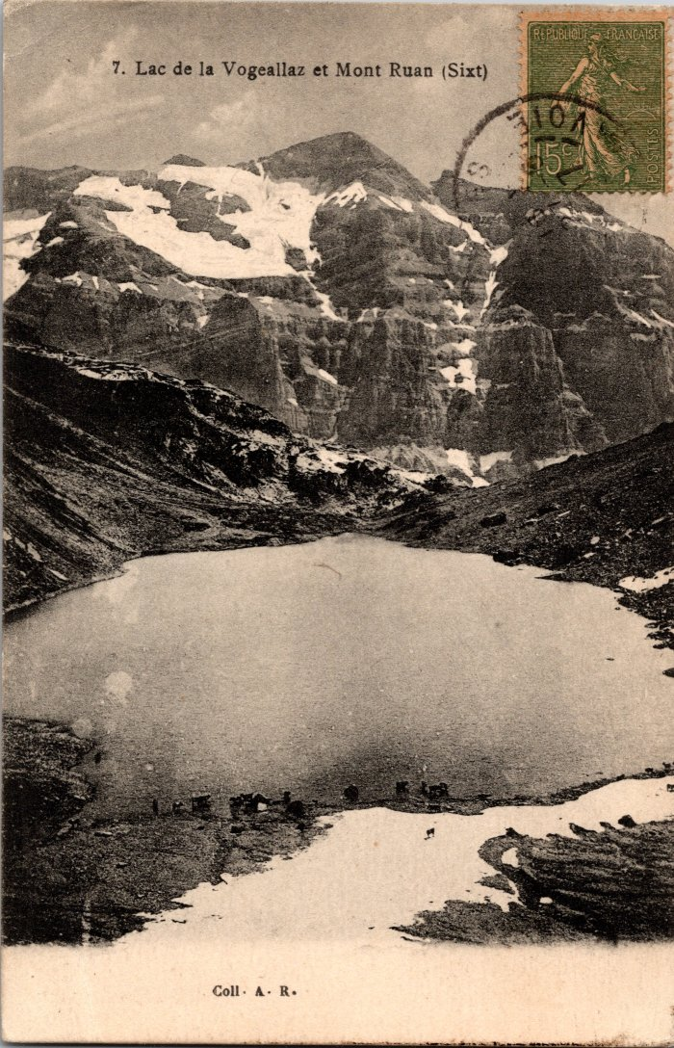
 | Photo vue sur le lac de la Vogealle et le Mont Ruan (2-375) | Photo vue sur le lac de la Vogealle et le Mont Ruan
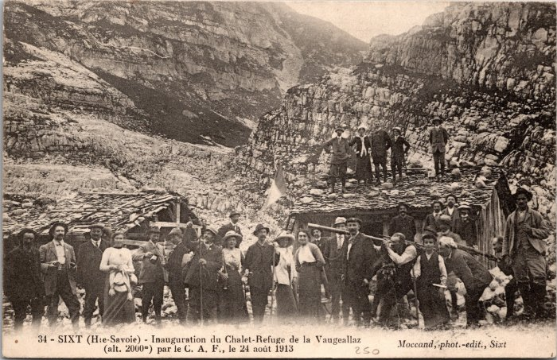 | Inauguration du chalet-refuge de la Vogealle (2-3999) | Inauguration du chalet-refuge de la Vogealle le 24 aout 1913
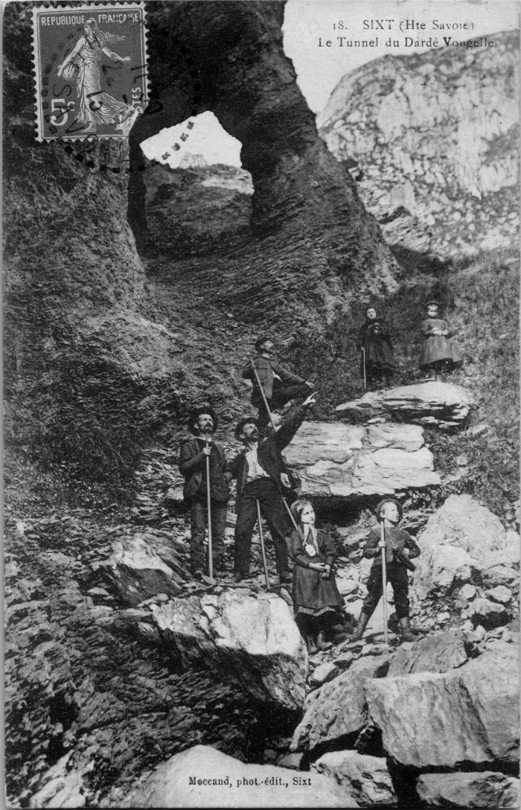
 | Photo à côté du « Tunnel du Dardé » sur le chemin de la Vogealle (2-4101) | Photo à côté du « Tunnel du Dardé » sur le chemin de la Vogealle
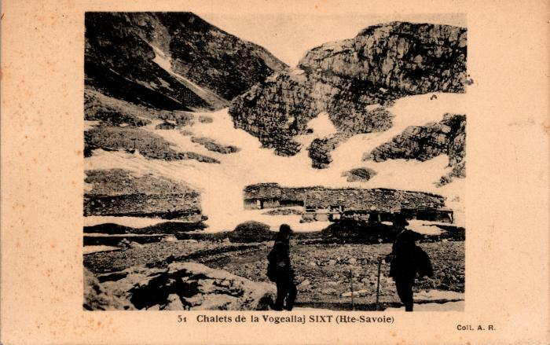 | Photo devant les Chalets de la "Vogeallaj" (2-427) | Photo devant les Chalets de la "Vogeallaj" Vogealle
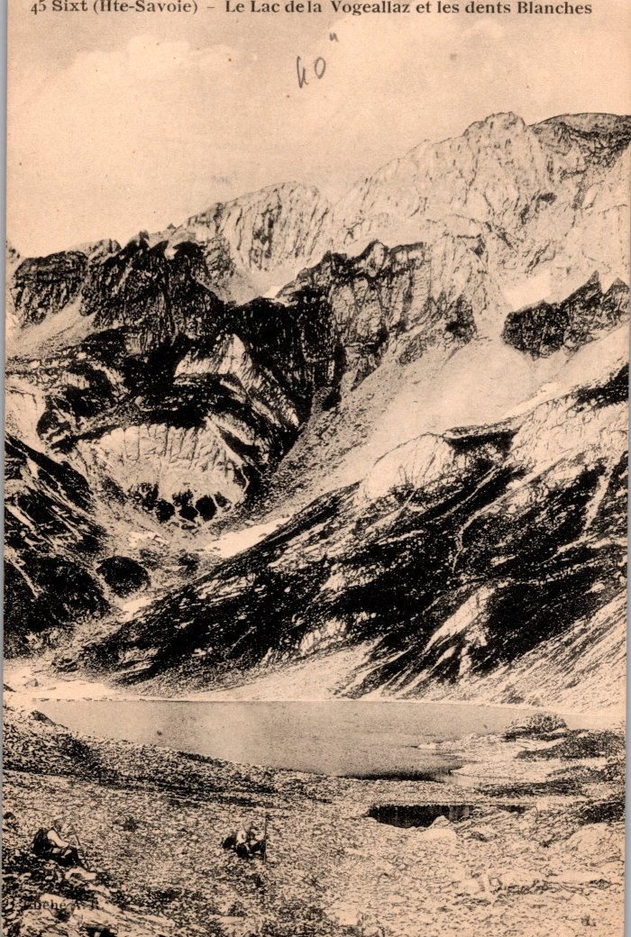
 | Photo vue sur le lac de la Vogealle et les Dents Blanches (2-503) | Photo vue sur le lac de la Vogealle et les Dents Blanches
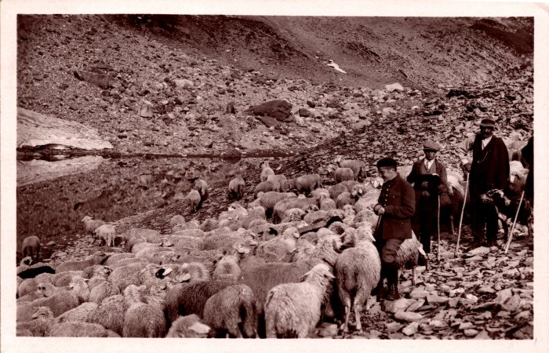 | Troupeau de moutons aux environs de la Vogealle (2-767) | Troupeau de moutons aux environs de la Vogealle
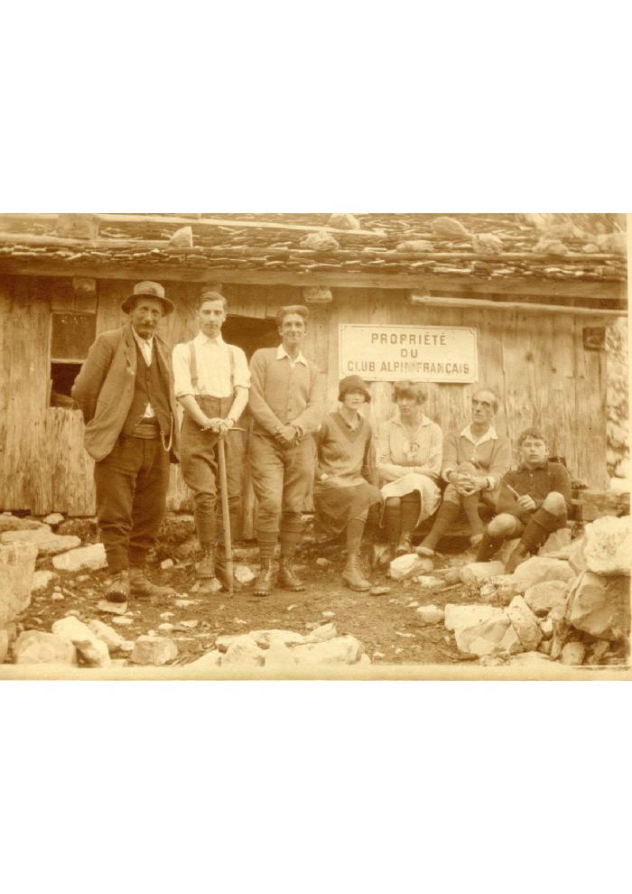
 | Photo à la Vogealle des Dechavassine en 1926 par Joseph Riondel, guide (3-074) | Photo à la Vogealle des Dechavassine en 1926 par Joseph Riondel, guide
 | Photos de la construction du chalet de la Vogealle 1981 (30-004) | Photos de la construction du chalet de la Vogealle 1981 Thierry, Jean MOGENIER et Hubert DUCROZ
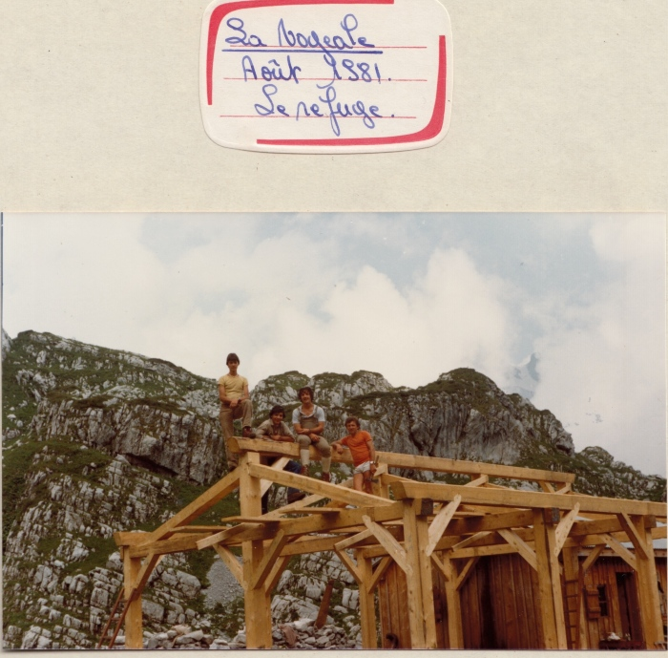 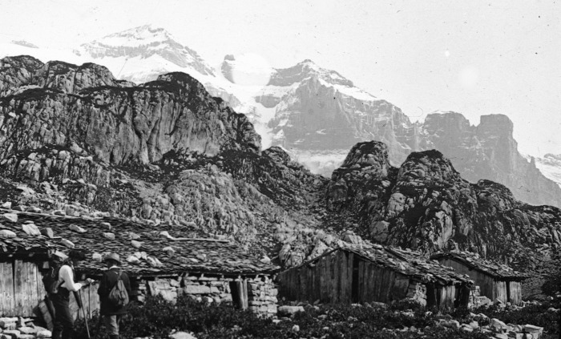 | Photo aux chalets de la Vogealle (51-064) | Photo aux chalets de la Vogealle
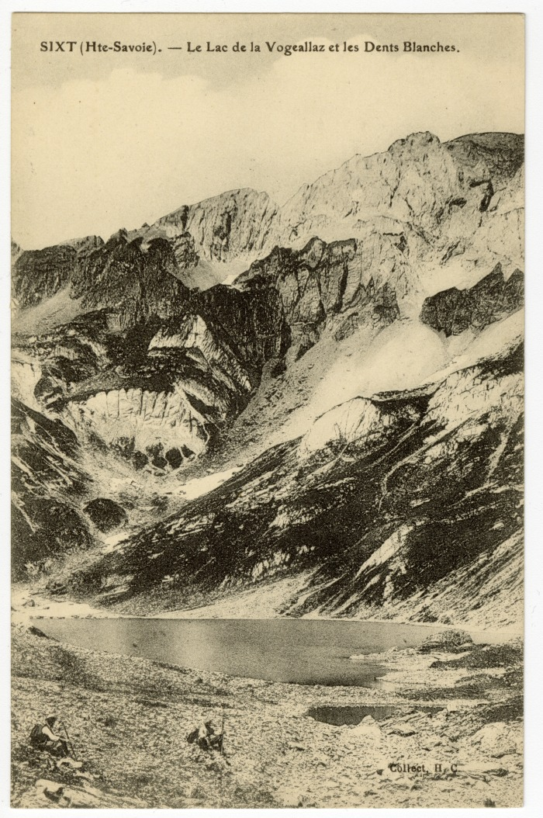
 | Le lac de la "Vogeallaz" et les Dents Blanches (56-021) | Le lac de la "Vogeallaz" et les Dents Blanches
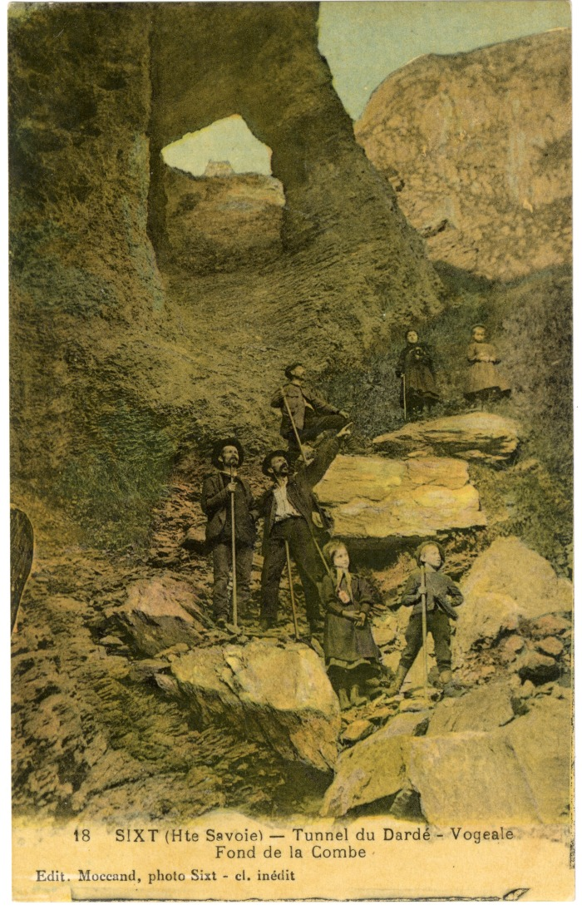
 | Tunnel du Dardé sur le chemin de la Vogealle (56-032) | Tunnel du Dardé sur le chemin de la "Vogeale"
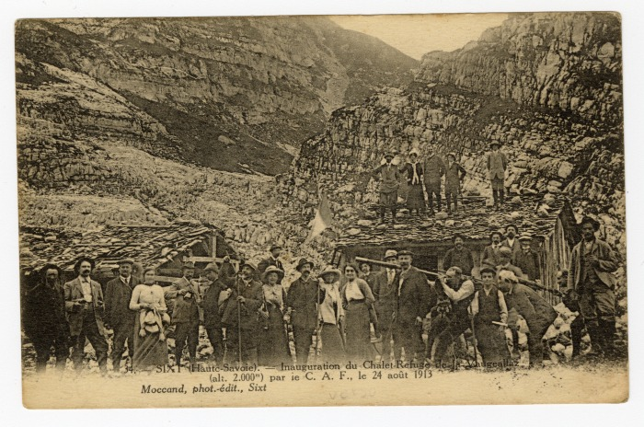 | Inauguration du Chalet-Refuge de la Vogealle par ie C.A.F. le 24 août 1913 (56-041) | Inauguration du Chalet-Refuge de la "Vaugeallaz" par ie C.A.F. le 24 août 1913

